关系图
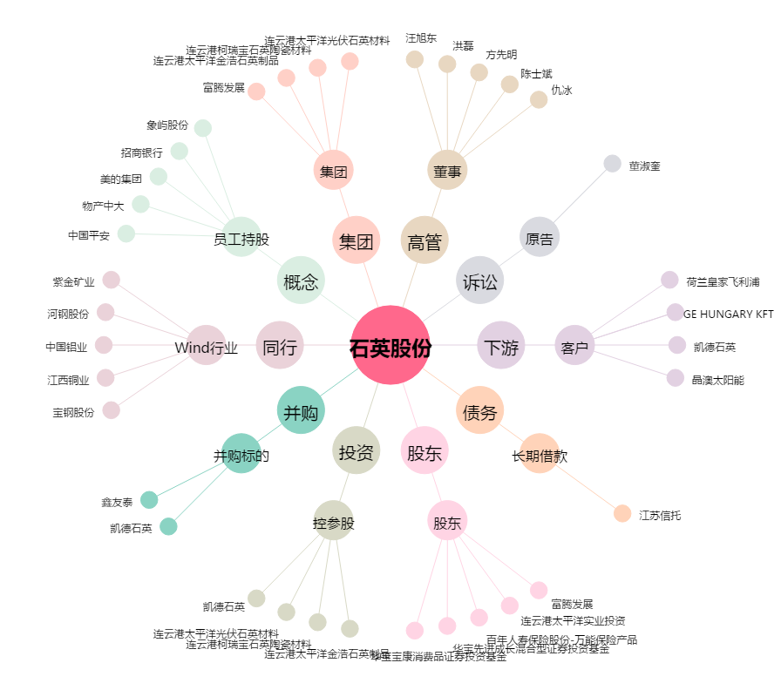
石英股份[603688.SH] - 关系概览图

